关系图
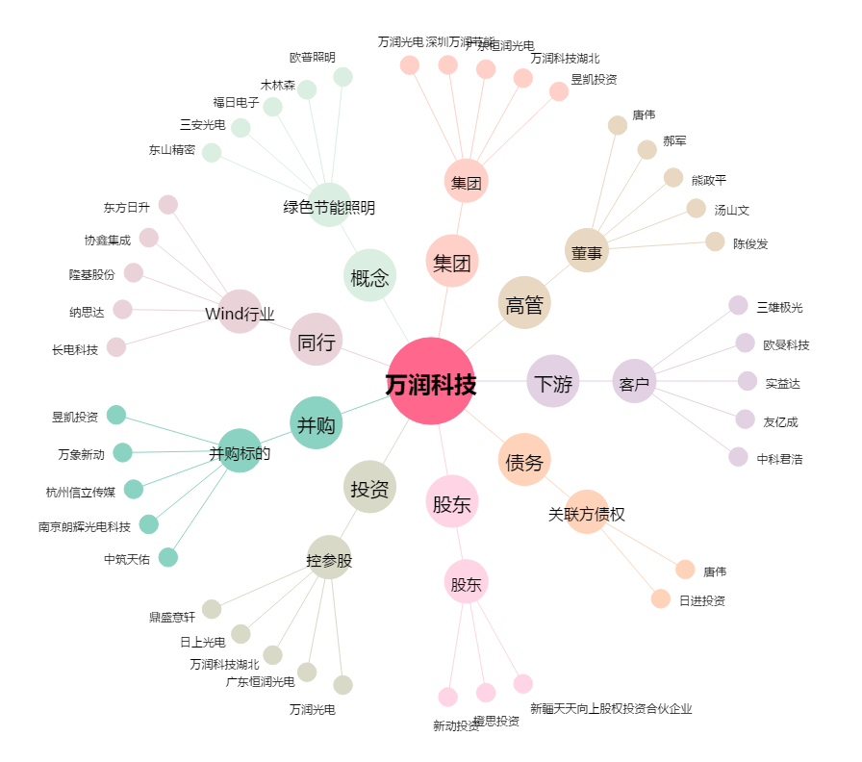
万润科技[002654.SZ] - 关系概览图

